Sheet2
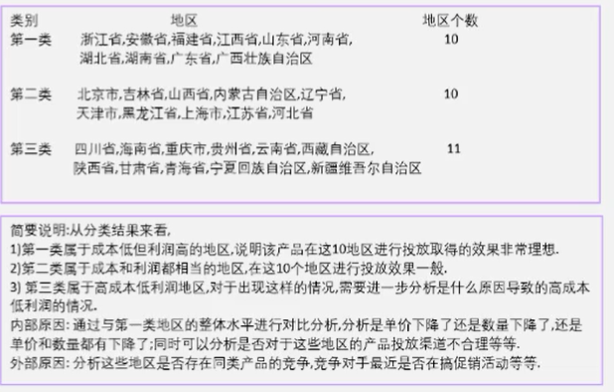
地区 | 成本 | 利润 | 第三次迭代
浙江省 | 38 | 124 | A
安徽省 | 36 | 77 | A
福建省 | 24 | 61 | A
江西省 | 29 | 134 | A
山东省 | 13 | 91 | A
河南省 | 28 | 104 | A
湖北省 | 41 | 83 | A
湖南省 | 25 | 108 | A
广东省 | 6 | 86 | A
广西壮族自治区 | 14 | 130 | A
北京市 | 105 | 115 | B
吉林省 | 122 | 92 | B
山西省 | 127 | 99 | B
内蒙古自治区 | 103 | 104 | B
辽宁省 | 116 | 113 | B
天津市 | 108 | 132 | B
黑龙江省 | 117 | 133 | B
上海市 | 131 | 95 | B
江苏省 | 123 | 89 | B
河北省 | 127 | 83 | B
四川省 | 96 | 35 | C
海南省 | 117 | 33 | C
重庆市 | 112 | 57 | C
贵州省 | 102 | 35 | C
云南省 | 106 | 56 | C
西藏自治区 | 98 | 60 | C
陕西省 | 71 | 25 | C
甘肃省 | 75 | 6 | C
青海省 | 91 | 40 | C
宁夏回族自治区 | 72 | 17 | C
新疆维吾尔自治区 | 98 | 31 | C

